Dashboard
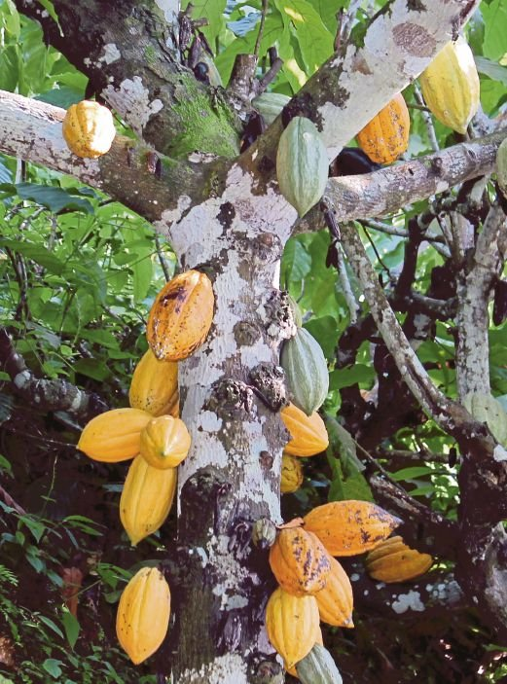
Analisis Penanaman Koko Di Malaysia (1968-2019)

Keluasan Bertanam yang Dipetik
 | Total
2012 | 588
2013 | 608
2014 | 583
2015 | 581
2016 | 567
2017 | 561
2018 | 562
2019 | 562
Grand Total | 4612
Jumlah Pendapatan Eksport Koko
 | Total
2000 | 75766
2001 | 57963
2002 | 48631
2003 | 45493
2004 | 42208
2005 | 33994
2006 | 31740
2007 | 28459
2008 | 21411
2009 | 18047
2010 | 20083
2011 | 20848
2012 | 11748
2013 | 13826
2014 | 16102
2015 | 18122
2016 | 17421
2017 | 17563
2018 | 15661
2019 | 15661
Grand Total | 570747
Jumlah Keluasan Penanaman Koko
 | Sum of Jumlah Keluasan
2000 | 75766
2001 | 57963
2002 | 48631
2003 | 45493
2004 | 42208
2005 | 33994
2006 | 31740
2007 | 28459
2008 | 21411
2009 | 18047
2010 | 20083
2011 | 20848
2012 | 11748
2013 | 13826
2014 | 16102
2015 | 18122
2016 | 17421
2017 | 17563
2018 | 15661
2019 | 15661
Grand Total | 570747
Hasil Bagi per Hectar
 | Total
2009 | 0.33
2010 | 0.34
2011 | 0.26
2012 | 0.14
2013 | 0.13
2014 | 0.11
2015 | 0.16
2016 | 0.18
2017 | 0.14
2018 | 0.06
2019 | 0.06
Grand Total | 1.91

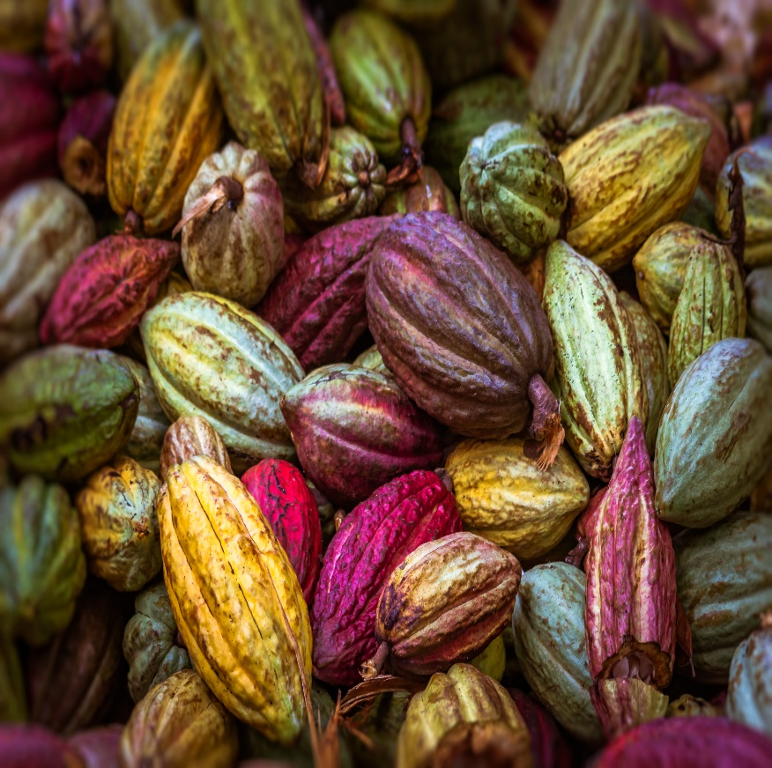

Jumlah Keluasan Penanaman Koko
 | Sum of Keluasan Kebun Kecil | Sum of Keluasan estet
Tahun | 0 | 0
2000 | 53327 | 22439
2001 | 38358 | 19605
2002 | 32430 | 16201
2003 | 30547 | 14946
2004 | 30547 | 11661
2005 | 24646 | 9348
2006 | 25845 | 5895
2007 | 24296 | 4163
2008 | 17798 | 3613
2009 | 15647 | 2400
2010 | 18203 | 1880
2011 | 19464 | 1384
2012 | 10999 | 749
2013 | 12999 | 827
2014 | 15243 | 859
2015 | 17243 | 879
2016 | 16489 | 932
2017 | 16639 | 924
2018 | 14776 | 885
2019 | 14776 | 885

Sheet7
Jumlah Guna-tenaga | (Multiple Items)

 | Total
2009 | 0.33
2010 | 0.34
2011 | 0.26
2012 | 0.14
2013 | 0.13
2014 | 0.11
2015 | 0.16
2016 | 0.18
2017 | 0.14
2018 | 0.06
2019 | 0.06
Grand Total | 1.91
Tahun | Sum of Hasil Bagi Per Hectar (Tan Metrik)
2009 | 0.33
2010 | 0.34
2011 | 0.26
2012 | 0.14
2013 | 0.13
2014 | 0.11
2015 | 0.16
2016 | 0.18
2017 | 0.14
2018 | 0.06
2019 | 0.06
Grand Total | 1.91

Sheet8
Tahun | Sum of Keluasan Kebun Kecil | Sum of Keluasan estet
2000 | 53327 | 22439
2001 | 38358 | 19605
2002 | 32430 | 16201
2003 | 30547 | 14946
2004 | 30547 | 11661
2005 | 24646 | 9348
2006 | 25845 | 5895
2007 | 24296 | 4163
2008 | 17798 | 3613
2009 | 15647 | 2400
2010 | 18203 | 1880
2011 | 19464 | 1384
2012 | 10999 | 749
2013 | 12999 | 827
2014 | 15243 | 859
2015 | 17243 | 879
2016 | 16489 | 932
2017 | 16639 | 924
2018 | 14776 | 885
2019 | 14776 | 885
Grand Total | 450272 | 120475

Sheet6
Jumlah Keluasan Penanaman Koko
Tahun | Sum of Jumlah Keluasan
2000 | 75766
2001 | 57963
2002 | 48631
2003 | 45493
2004 | 42208
2005 | 33994
2006 | 31740
2007 | 28459
2008 | 21411
2009 | 18047
2010 | 20083
2011 | 20848
2012 | 11748
2013 | 13826
2014 | 16102
2015 | 18122
2016 | 17421
2017 | 17563
2018 | 15661
2019 | 15661
Grand Total | 570747

